II trimestre 2021
FONDO SOLOIDADRIO PARA LA SALUD
DETALLE DE GASTOS DE REPRESENTACION CONSEJO DIRECTIVO 2° TRIMESTRE 2021
Nº | Miembro del Consejo Directivo | Representante | Mayo | Junio | julio | Total

1 | Dr. Francisco Jose Alabi Montoya | Ministro de Salud | $400.00 | $300.00 | $200.00 | $900.00
 | Total |  | $400.00 | $300.00 | $200.00 | $900.00

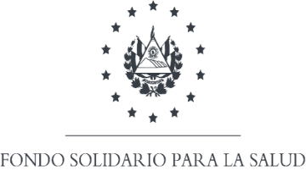
FONDO SOLOIDADRIO PARA LA SALUD
DETALLE DE DIETAS CONSEJO DIRECTIVO 2° TRIMESTRE 2021
Nº | Miembro del Consejo Directivo | Representante | Mayo | Junio | julio | Total

1 | Lic. Rodolfo Hernán Martínez Torres | Propietaria del Ministerio Hacienda. | $400.00 | $400.00 | $200.00 | $1,000.00
2 | Dr. José Benjamin Ruíz Rodas | Propietario de Cruz Roja de El salvador | $400.00 | $400.00 | $200.00 | $1,000.00
3 | Ing. Cristy Ascencio de Gomez | Propietaria de Casa Presidencial | $400.00 | $300.00 | $200.00 | $900.00
4 | Lic. Miltón Edgardo Hernández Gómez | Suplente de ISSS | $400.00 | $400.00 | $200.00 | $1,000.00
 | Total |  | $1,600.00 | $1,500.00 | $800.00 | $3,900.00

